Sheet1
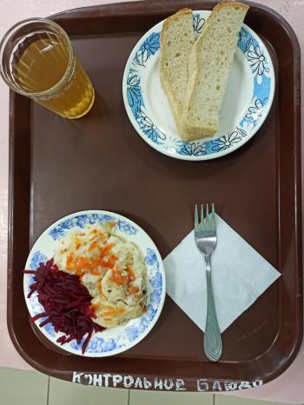
Школа | МБОУ Большекирсановская сош имени Героя Советского Союза Хайло В.А. |  |  | Отд./корп |  |  |  | День | 08/02/2023

Прием пищи | Раздел | № рец. | Блюдо | Выход, г | Цена | Калорийность | Белки | Жиры | Углеводы
Завтрак | гор.блюдо | 291 | Плов из птицы | 200.00 | 41.05 | 302.67 | 16.89 | 9.87 | 16.89
 | гор.напиток | 349 | Компот из смеси сухофруктов ( с добавлением витамина С) | 200.00 | 4.24 | 132.80 | 0.66 | 0.09 | 32.01
 | хлеб | Н | Хлеб пшеничный | 40.00 | 3.43 | 92.00 | 3.04 | 0.32 | 18.80
 |  | Н | Свекла отварная | 60.00 | 3.08 | 7.20 | 0.42 | 0.60 | 1.14

Завтрак 2 | фрукты

Обед | закуска
 | 1 блюдо |  | .
 | 2 блюдо
 | гарнир
 | сладкое
 | хлеб бел.
 | хлеб черн.

 |  |  |  | 500.00 | 51.80 | 534.67 | 21.01 | 10.88 | 68.84

